Трикотаж
 |  |  |  | info@likadress.ru | К оплате: | 0.00 руб
 |  | Прайс-каталог | 8-800-250-95-37

 |  | производителя трикотажа LikaDress.ru |  | ул. Наговицыной-Икрянистовой, д. 6
 |  | 01.03.2024 13:49 |  | г. Иваново, Россия, 153002
Фотография | Артикул | Название | Ссылка на сайт | Размер | От 1 шт | Цена со скидкой от 1 шт | от 3000р | Цена со скидкой от 3000р | от 25000р | Цена со скидкой от 25000р | от 45000р | Цена со скидкой от 45000р | Заказ, шт | Сумма
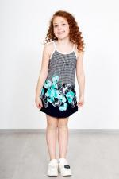 | 6979 | Сарафан Полли Б Арт. 6979 | https://likadress.ru/catalog/sarafany_zhenskie/~sarafan_polli_b | 26 | 276.00 руб | 138.00 руб | 180.00 руб | 90.00 руб | 171.00 руб | 86.00 руб | 162.00 руб | 81.00 руб | 0 | 0.00 руб

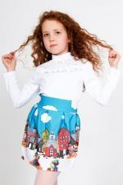 | 3404 | Юбка Мила Арт. 3404 | https://likadress.ru/catalog/detskie_platya/~yubka_mila_3404 | 30 | 1,071.00 руб | 536.00 руб | 700.00 руб | 350.00 руб | 665.00 руб | 333.00 руб | 630.00 руб | 315.00 руб | 0 | 0.00 руб
 |  |  |  | 36 | 1,071.00 руб | 536.00 руб | 700.00 руб | 350.00 руб | 665.00 руб | 333.00 руб | 630.00 руб | 315.00 руб | 0 | 0.00 руб

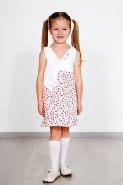 | 3673 | Платье Круиз Д Арт. 3673 | https://likadress.ru/catalog/detskie_platya/~plate_kruiz_d_3673 | 3-4 года | 796.00 руб | 557.00 руб | 520.00 руб | 364.00 руб | 494.00 руб | 346.00 руб | 468.00 руб | 328.00 руб | 0 | 0.00 руб
 |  |  |  | 5-6 лет | 796.00 руб | 557.00 руб | 520.00 руб | 364.00 руб | 494.00 руб | 346.00 руб | 468.00 руб | 328.00 руб | 0 | 0.00 руб
 |  |  |  | 7-8 лет | 796.00 руб | 557.00 руб | 520.00 руб | 364.00 руб | 494.00 руб | 346.00 руб | 468.00 руб | 328.00 руб | 0 | 0.00 руб
 |  |  |  | 9-10 лет | 796.00 руб | 557.00 руб | 520.00 руб | 364.00 руб | 494.00 руб | 346.00 руб | 468.00 руб | 328.00 руб | 0 | 0.00 руб

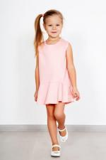 | 2818 | Платье Барби Арт. 2818 | https://likadress.ru/catalog/detskie_platya/~plate_barbi_2818 | 28 | 796.00 руб | 557.00 руб | 520.00 руб | 364.00 руб | 494.00 руб | 346.00 руб | 468.00 руб | 328.00 руб | 0 | 0.00 руб
 |  |  |  | 30 | 796.00 руб | 557.00 руб | 520.00 руб | 364.00 руб | 494.00 руб | 346.00 руб | 468.00 руб | 328.00 руб | 0 | 0.00 руб

 | 2527 | Платье Алла Арт. 2527 | https://likadress.ru/catalog/detskie_platya/~plate_alla_2527 | 28 | 796.00 руб | 557.00 руб | 520.00 руб | 364.00 руб | 494.00 руб | 346.00 руб | 468.00 руб | 328.00 руб | 0 | 0.00 руб

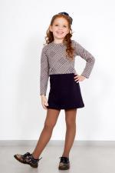 | 2765 | Платье Жюли Арт. 2765 | https://likadress.ru/catalog/detskie_platya/~plate_zhyuli_2765 | 30 | 750.00 руб | 525.00 руб | 490.00 руб | 343.00 руб | 466.00 руб | 326.00 руб | 441.00 руб | 309.00 руб | 0 | 0.00 руб
 |  |  |  | 32 | 750.00 руб | 525.00 руб | 490.00 руб | 343.00 руб | 466.00 руб | 326.00 руб | 441.00 руб | 309.00 руб | 0 | 0.00 руб

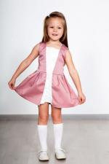 | 5153 | Платье Ренессанс П Арт. 5153 | https://likadress.ru/catalog/detskie_platya/~plate_renessans_p_5153 | 30 | 689.00 руб | 482.00 руб | 450.00 руб | 315.00 руб | 428.00 руб | 300.00 руб | 405.00 руб | 284.00 руб | 0 | 0.00 руб
 |  |  |  | 28 | 689.00 руб | 482.00 руб | 450.00 руб | 315.00 руб | 428.00 руб | 300.00 руб | 405.00 руб | 284.00 руб | 0 | 0.00 руб

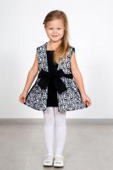 | 2788 | Платье Ренессанс Арт. 2788 | https://likadress.ru/catalog/detskie_platya/~plate_renessans_2788 | 28 | 689.00 руб | 482.00 руб | 450.00 руб | 315.00 руб | 428.00 руб | 300.00 руб | 405.00 руб | 284.00 руб | 0 | 0.00 руб

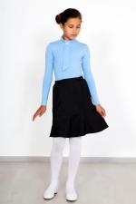 | 3855 | Юбка Переменка Арт. 3855 | https://likadress.ru/catalog/detskie_platya/~yubka_peremenka_3855 | 30 | 689.00 руб | 345.00 руб | 450.00 руб | 225.00 руб | 428.00 руб | 214.00 руб | 405.00 руб | 203.00 руб | 0 | 0.00 руб
 |  |  |  | 32 | 689.00 руб | 345.00 руб | 450.00 руб | 225.00 руб | 428.00 руб | 214.00 руб | 405.00 руб | 203.00 руб | 0 | 0.00 руб

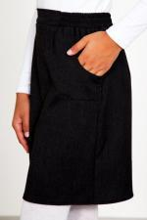 | 3853 | Юбка Школьница Арт. 3853 | https://likadress.ru/catalog/detskie_platya/~yubka_shkolnica_3853 | 30 | 643.00 руб | 322.00 руб | 420.00 руб | 210.00 руб | 399.00 руб | 200.00 руб | 378.00 руб | 189.00 руб | 0 | 0.00 руб
 |  |  |  | 32 | 643.00 руб | 322.00 руб | 420.00 руб | 210.00 руб | 399.00 руб | 200.00 руб | 378.00 руб | 189.00 руб | 0 | 0.00 руб

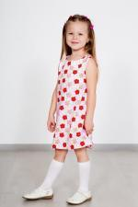 | 3671 | Платье Тася Арт. 3671 | https://likadress.ru/catalog/detskie_platya/~plate_tasya_3671 | 3-4 года | 536.00 руб | 375.00 руб | 350.00 руб | 245.00 руб | 333.00 руб | 233.00 руб | 315.00 руб | 221.00 руб | 0 | 0.00 руб
 |  |  |  | 5-6 лет | 536.00 руб | 375.00 руб | 350.00 руб | 245.00 руб | 333.00 руб | 233.00 руб | 315.00 руб | 221.00 руб | 0 | 0.00 руб
 |  |  |  | 7-8 лет | 536.00 руб | 375.00 руб | 350.00 руб | 245.00 руб | 333.00 руб | 233.00 руб | 315.00 руб | 221.00 руб | 0 | 0.00 руб
 |  |  |  | 9-10 лет | 536.00 руб | 375.00 руб | 350.00 руб | 245.00 руб | 333.00 руб | 233.00 руб | 315.00 руб | 221.00 руб | 0 | 0.00 руб

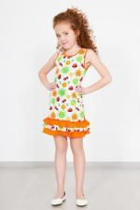 | 3152 | Платье Фрукты Арт. 3152 | https://likadress.ru/catalog/detskie_platya/~plate_frukty_3152 | 32 | 444.00 руб | 289.00 руб | 290.00 руб | 189.00 руб | 276.00 руб | 179.00 руб | 261.00 руб | 170.00 руб | 0 | 0.00 руб
 |  |  |  | 34 | 444.00 руб | 289.00 руб | 290.00 руб | 189.00 руб | 276.00 руб | 179.00 руб | 261.00 руб | 170.00 руб | 0 | 0.00 руб
 |  |  |  | 30 | 444.00 руб | 289.00 руб | 290.00 руб | 189.00 руб | 276.00 руб | 179.00 руб | 261.00 руб | 170.00 руб | 0 | 0.00 руб

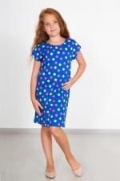 | 3960 | Платье Карамелька Д Арт. 3960 | https://likadress.ru/catalog/detskie_platya/~plate_karamelka_d_3960 | 32 | 444.00 руб | 222.00 руб | 290.00 руб | 145.00 руб | 276.00 руб | 138.00 руб | 261.00 руб | 131.00 руб | 0 | 0.00 руб

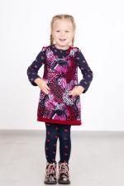 | 2350 | Сарафан Анюта Арт. 2350 | https://likadress.ru/catalog/detskie_platya/~sarafan_anyuta_2350 | 28 | 414.00 руб | 290.00 руб | 270.00 руб | 189.00 руб | 257.00 руб | 180.00 руб | 243.00 руб | 170.00 руб | 0 | 0.00 руб
 |  |  |  | 30 | 414.00 руб | 290.00 руб | 270.00 руб | 189.00 руб | 257.00 руб | 180.00 руб | 243.00 руб | 170.00 руб | 0 | 0.00 руб
 |  |  |  | 32 | 414.00 руб | 290.00 руб | 270.00 руб | 189.00 руб | 257.00 руб | 180.00 руб | 243.00 руб | 170.00 руб | 0 | 0.00 руб

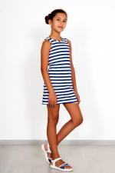 | 2389 | Сарафан Машенька Арт. 2389 | https://likadress.ru/catalog/sarafany_zhenskie/~sarafan_mashenka__2389 | 28 | 383.00 руб | 192.00 руб | 250.00 руб | 125.00 руб | 238.00 руб | 119.00 руб | 225.00 руб | 113.00 руб | 0 | 0.00 руб
 |  |  |  | 30 | 383.00 руб | 192.00 руб | 250.00 руб | 125.00 руб | 238.00 руб | 119.00 руб | 225.00 руб | 113.00 руб | 0 | 0.00 руб

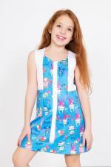 | 4346 | Платье Мишки-Зайки Арт. 4346 | https://likadress.ru/catalog/detskie_platya/~plate_mishki_zajki_4346 | 28 | 306.00 руб | 184.00 руб | 200.00 руб | 120.00 руб | 190.00 руб | 114.00 руб | 180.00 руб | 108.00 руб | 0 | 0.00 руб
 |  |  |  | 30 | 306.00 руб | 184.00 руб | 200.00 руб | 120.00 руб | 190.00 руб | 114.00 руб | 180.00 руб | 108.00 руб | 0 | 0.00 руб
 |  |  |  | 32 | 306.00 руб | 184.00 руб | 200.00 руб | 120.00 руб | 190.00 руб | 114.00 руб | 180.00 руб | 108.00 руб | 0 | 0.00 руб

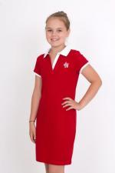 | 2441 | Платье Поло Арт. 2441 | https://likadress.ru/catalog/detskie_platya/~plate_polo_2441 | 32 | 750.00 руб | 300.00 руб | 490.00 руб | 196.00 руб | 466.00 руб | 186.00 руб | 441.00 руб | 176.00 руб | 0 | 0.00 руб

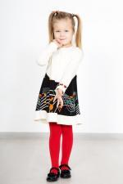 | 2821 | Платье Мелодия Д Арт. 2821 | https://likadress.ru/catalog/detskie_platya/~plate_melodiya_2821 | 28 | 750.00 руб | 375.00 руб | 490.00 руб | 245.00 руб | 466.00 руб | 233.00 руб | 441.00 руб | 221.00 руб | 0 | 0.00 руб

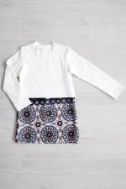 | 4042 | Платье Юленька Арт. 4042 | https://likadress.ru/catalog/detskie_platya/~plate_yulenka_4042 | 32 | 643.00 руб | 322.00 руб | 420.00 руб | 210.00 руб | 399.00 руб | 200.00 руб | 378.00 руб | 189.00 руб | 0 | 0.00 руб
 |  |  |  | 30 | 643.00 руб | 322.00 руб | 420.00 руб | 210.00 руб | 399.00 руб | 200.00 руб | 378.00 руб | 189.00 руб | 0 | 0.00 руб

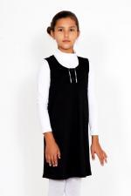 | 3856 | Сарафан Школьный Д Арт. 3856 | https://likadress.ru/catalog/detskie_platya/~sarafan_shkolnyj_d_3856 | 32 | 628.00 руб | 440.00 руб | 410.00 руб | 287.00 руб | 390.00 руб | 273.00 руб | 369.00 руб | 258.00 руб | 0 | 0.00 руб
 |  |  |  | 34 | 628.00 руб | 440.00 руб | 410.00 руб | 287.00 руб | 390.00 руб | 273.00 руб | 369.00 руб | 258.00 руб | 0 | 0.00 руб

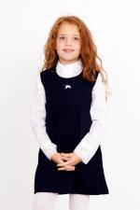 | 2492 | Сарафан Школьный Арт. 2492 | https://likadress.ru/catalog/sarafany_zhenskie/~sarafan_shkolnyj_2492 | 32 | 628.00 руб | 502.00 руб | 410.00 руб | 328.00 руб | 390.00 руб | 312.00 руб | 369.00 руб | 295.00 руб | 0 | 0.00 руб

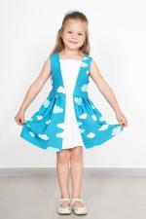 | 2813 | Платье Ренессанс Арт. 2813 | https://likadress.ru/catalog/detskie_platya/~plate_renessans__2813 | 30 | 597.00 руб | 299.00 руб | 390.00 руб | 195.00 руб | 371.00 руб | 186.00 руб | 351.00 руб | 176.00 руб | 0 | 0.00 руб

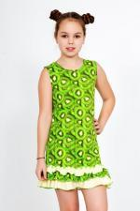 | 3028 | Платье Витаминка Арт. 3028 | https://likadress.ru/catalog/detskie_platya/~plate_vitaminka_3028 | 30 | 536.00 руб | 268.00 руб | 350.00 руб | 175.00 руб | 333.00 руб | 167.00 руб | 315.00 руб | 158.00 руб | 0 | 0.00 руб

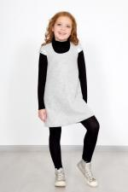 | 2764 | Сарафан Бажена Арт. 2764 | https://likadress.ru/catalog/detskie_platya/~sarafan_bazhena_2764 | 32 | 689.00 руб | 413.00 руб | 450.00 руб | 270.00 руб | 428.00 руб | 257.00 руб | 405.00 руб | 243.00 руб | 0 | 0.00 руб
 |  |  |  | 34 | 689.00 руб | 413.00 руб | 450.00 руб | 270.00 руб | 428.00 руб | 257.00 руб | 405.00 руб | 243.00 руб | 0 | 0.00 руб
 |  |  |  | 36 | 689.00 руб | 413.00 руб | 450.00 руб | 270.00 руб | 428.00 руб | 257.00 руб | 405.00 руб | 243.00 руб | 0 | 0.00 руб
 |  |  |  | 30 | 689.00 руб | 413.00 руб | 450.00 руб | 270.00 руб | 428.00 руб | 257.00 руб | 405.00 руб | 243.00 руб | 0 | 0.00 руб
 |  |  |  | 38 | 689.00 руб | 413.00 руб | 450.00 руб | 270.00 руб | 428.00 руб | 257.00 руб | 405.00 руб | 243.00 руб | 0 | 0.00 руб

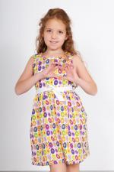 | 4217 | Платье Настенька Д Арт. 4217 | https://likadress.ru/catalog/detskie_platya/~plate_nastenka_d_4217 | 28 | 254.00 руб | Без скидки | 166.00 руб | Без скидки | 158.00 руб | Без скидки | 150.00 руб | Без скидки | 0 | 0.00 руб

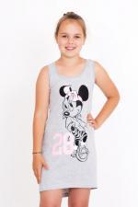 | 2444 | Платье Минни Маус Арт. 2444 | https://likadress.ru/catalog/detskie_platya/~plate_minni_maus_2444 | 32 | 414.00 руб | Без скидки | 270.00 руб | Без скидки | 257.00 руб | Без скидки | 243.00 руб | Без скидки | 0 | 0.00 руб

 | 2707 | Платье Жюли Арт. 2707 | https://likadress.ru/catalog/detskie_platya/~plate_zhyuli_2707 | 30 | 254.00 руб | Без скидки | 166.00 руб | Без скидки | 158.00 руб | Без скидки | 150.00 руб | Без скидки | 0 | 0.00 руб
 |  |  |  | 32 | 254.00 руб | Без скидки | 166.00 руб | Без скидки | 158.00 руб | Без скидки | 150.00 руб | Без скидки | 0 | 0.00 руб

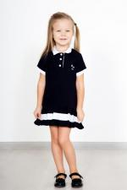 | 2817 | Платье Пальма Арт. 2817 | https://likadress.ru/catalog/detskie_platya/~plate_palma_2817 | 30 | 597.00 руб | Без скидки | 390.00 руб | Без скидки | 371.00 руб | Без скидки | 351.00 руб | Без скидки | 0 | 0.00 руб
 |  |  |  | 32 | 597.00 руб | Без скидки | 390.00 руб | Без скидки | 371.00 руб | Без скидки | 351.00 руб | Без скидки | 0 | 0.00 руб

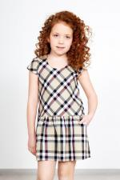 | 3584 | Платье Эмили Арт. 3584 | https://likadress.ru/catalog/detskie_platya/~plate_emili_3584 | 28 | 658.00 руб | Без скидки | 430.00 руб | Без скидки | 409.00 руб | Без скидки | 387.00 руб | Без скидки | 0 | 0.00 руб
 |  |  |  | 32 | 658.00 руб | Без скидки | 430.00 руб | Без скидки | 409.00 руб | Без скидки | 387.00 руб | Без скидки | 0 | 0.00 руб

